Водосточная система металл
 |  |  | 8 (423) 271-75-82
 |  |  | E-mail: velesdv@bk.ru
 |  |  | www.velesdv.ru

Наименование |  | Цена за шт (руб), цвета по RAL | Цена за шт (руб), оцинковка

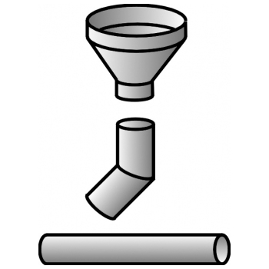 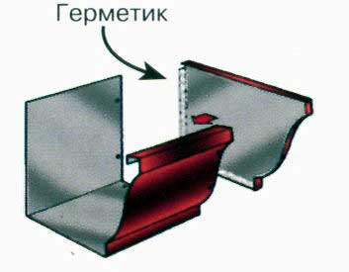

Труба D=115 мм, L=1250 мм |  | 518 | 508
Труба D=120 мм, L=1250 мм |  | 539 | 529
Труба D=150 мм, L=1250 мм |  | 664 | 651
Труба D=200 мм, L=1250 мм |  | 872 | 855
Колено D=115 мм, L=200*200 мм |  | 315 | 311
Колено D=120 мм, L=200*200 мм |  | 327 | 323
Колено D=150 мм, L=200*200 мм |  | 403 | 398
Колено D=200 мм, L=200*200 мм |  | 530 | 523
Воронка D=115 мм |  | 622 | 610
Воронка D=120 мм |  | 647 | 635
Воронка D=150 мм |  | 797 | 782
Воронка D=200 мм |  | 1046 | 1026
Длина 2,5 м |  | 772.8 | 672

Длина 2,5 м |  | 147 | 128

Заглушка для желоба |  | 189 | 187
Ухват для трубы клиновой |  | 194 | 191

 | ИЗГОТОВЛЕНИЕ ПО ИНДИВИДУАЛЬНЫМ РАЗМЕРАМ
Наименование |  | Цена за м2 (руб), цвета по RAL | Цена за м2 (руб), оцинковка

Труба |  | 1060 | 1040

Колено |  | 1610 | 1590

Воронка |  | 1610 | 1590

ИЗГОТОВЛЕНИЕ ВЕНТИЛЯЦИИ ПО ИНДИВИДУАЛЬНЫМ РАЗМЕРАМ
Наименование |  | Цена за м2 (руб), цвета по RAL | Цена за м2 (руб), оцинковка

Вентиляция 0,5мм |  |  | 1390

Вентиляция 0,7мм |  |  | 1790

